ORIENTAÇÕES


Comissão de Iniciação Científica - UNISAGRADO 2023

Olá! Vamos ensinar você a calcular o coeficiente de rendimento (CR)

Esse coeficiente mostra o seu desempenho nos semestres cursados

Para você conseguir chegar nesse valor, você precisará do HISTÓRICO ESCOLAR

E como eu consigo esse histórico escolar?

Você consegue estes dados no Portal do aluno pelo aplicativo ou pelo site. Dentro do portal, acessar a ABA " DISCIPLINA" e depois "HISTÓRICO"

Já está com o histórico em mãos?

Você deverá anotar as notas e a carga horária de cada disciplina, considerando cada semestre cursado

Na próxima aba, você encontrará o passo a passo para obter o CR!!! Vamos lá!!!

Calculando CR
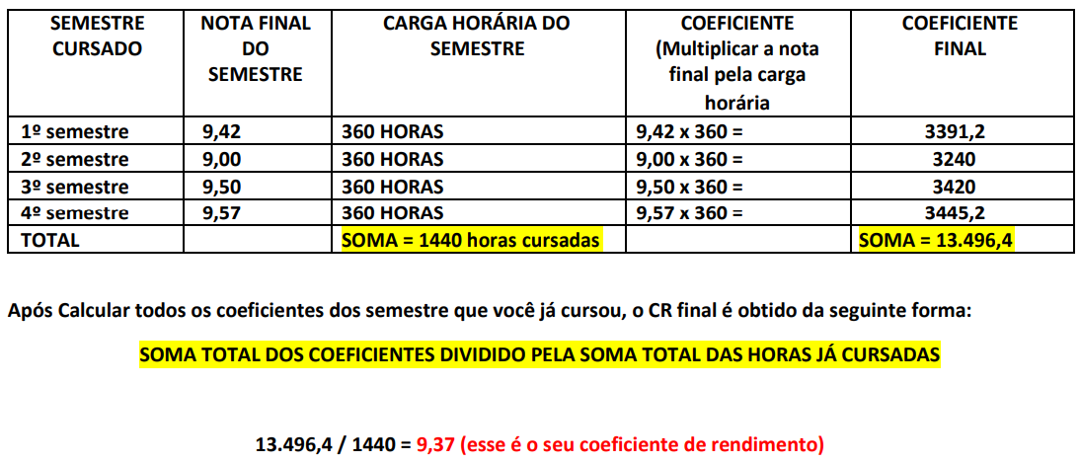
Comissão de Iniciação Científica - UNISAGRADO 2023

PASSO 1) INSIRA AQUI AS NOTAS DAS DISCIPLINAS CURSADAS EM CADA SEMESTRE

 | SEMESTRE 1
 | NOTAS
DISCIPLINA 1
DISCIPLINA 2
DISCIPLINA 3
DISCIPLINA 4
DISCIPLINA 5
DISCIPLINA 6

MÉDIA DAS NOTAS DO SEMESTRE | #DIV/0!

PARA CADA SEMESTRE CURSADO, VOCÊ TERÁ A MÉDIA DAS NOTAS

PARA VOCÊ QUE TEM VÁRIOS SEMESTRES CURSADOS, VOCÊ DEVERÁ FAZER A MÉDIA DAS NOTAS DE CADA SEMESTRE

PASSO 2) INSIRA AQUI A CARGA HORÁRIA DE CADA DISCIPLINA PARA OBTER A SOMA DA CARGA HORÁRIA TOTAL DE TODAS AS DISCIPLINAS

 | CARGA HORÁRIA
DISCIPLINA 1
DISCIPLINA 2
DISCIPLINA 3
DISCIPLINA 4
DISCIPLINA 5
DISCIPLINA 6

 | CARGA HORÁRIA TOTAL
SEMESTRE 1 | 0

O COEFICIENTE DE CADA SEMESTRE SERÁ A MULTIPLICAÇÃO DA MÉDIA DAS NOTAS DO SEMESTRE PELA CARGA HORÁRIA TOTAL DO SEMESTRE (APARECERÁ UM NÚMERO ALTO!!)

COEFICIENTE FINAL DO SEMESTRE 1 | #DIV/0!

ATENÇÃO!! VOCÊ DEVERÁ CALCULAR O COEFICIENTE FINAL DE CADA SEMESTRE

PASSO 2) INSERIR AQUI OS COEFICIENTES FINAIS DE CADA SEMESTRE

 | VALOR DO COEFIENTE
SEMESTRE 1
SEMESTRE 2
SEMESTRE 3
SEMESTRE 4
SEMESTRE 5
SEMESTRE 6
SEMESTRE 7
SEMESTRE 8
SEMESTRE 9
SEMESTRE 10

SOMATÓRIA TOTAL DOS COEFICIENTES | 0

PASSO 4) VOCÊ DEVE INSERIR A CARGA HORÁRIA TOTAL DE CADA SEMESTRE PARA OBTER A SOMA TOTAL DA CARGA HORÁRIA DE TODOS OS SEMESTRES

 | VALOR CARGA HORÁRIA TOTAL
SEMESTRE 1
SEMESTRE 2
SEMESTRE 3
SEMESTRE 4
SEMESTRE 5
SEMESTRE 6
SEMESTRE 7
SEMESTRE 8
SEMESTRE 9
SEMESTRE 10

SOMATÓRIA TOTAL DA CARGA HORÁRIA | 0 | HORAS CURSADAS

PASSO 5) PRONTO!!! O SEU COEFICIENTE DE RENDIMENTO SERÁ?

CR: SOMA TOTAL DOS COEFICIENTES FINAIS DIVIDIDO PELA SOMA TOTAL DA CARGA HORÁRIA CURSADA

CR= | #DIV/0!

GERALMENTE, O VALOR FICARÁ ENTRE 0 A 10

MAS SE MESMO ASSIM, SE VOCÊ NÃO CONSEGUIU ENTENDER, DEIXAMOS UM OUTRO MODELO DE COMO É FEITO O CÁLCULO

